关系图
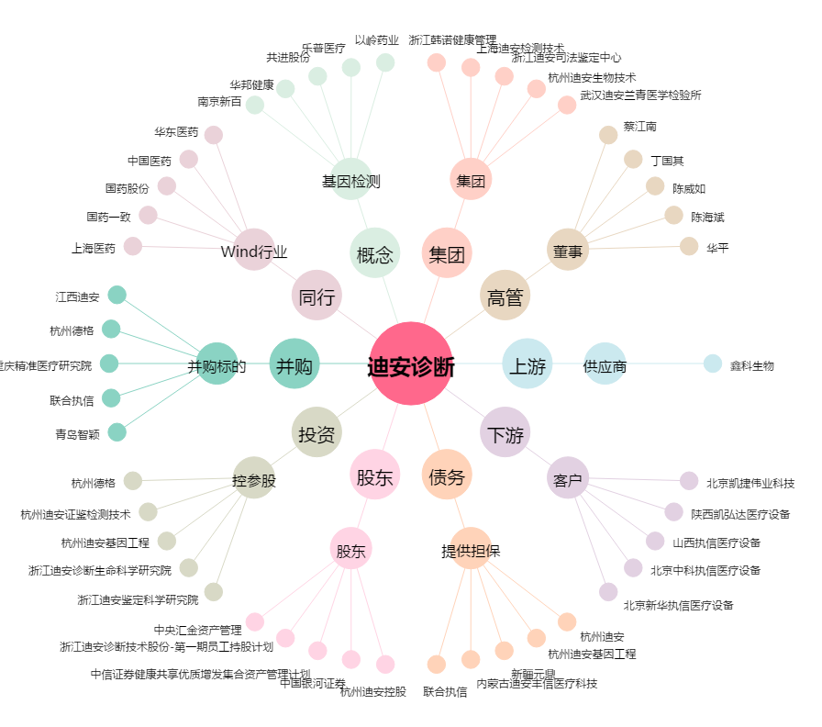
迪安诊断[300244.SZ] - 关系概览图

